Pivot_Tables
Etiquetas de fila | Cuenta de Gender
F | 50
M | 38
Total general | 88

Etiquetas de fila | Cuenta de Age
Child or Teenager | 14
Senior | 28
Young Adult | 46
Total general | 88

Etiquetas de fila | Cuenta de Gender
domingo | 2
lunes | 11
martes | 10
miércoles | 13
jueves | 15
viernes | 18
sábado | 19
Total general | 88

Etiquetas de fila | Cuenta de Name
2019 | 9
2020 | 41
2021 | 31
2022 | 7
Total general | 88

Dashboard
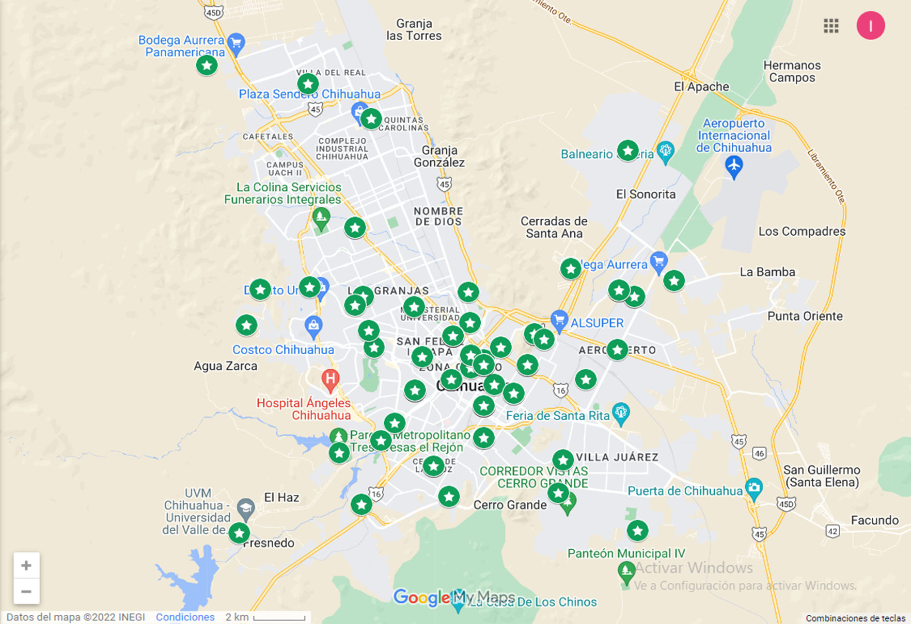
NEOLIDENT'S PATIENT DASHBOARD

Patient's Gender Percantage
 | Total
F | 50
M | 38
Total Patients Per Age Bracket
 | Total
Child or Teenager | 14
Senior | 28
Young Adult | 46

Work Trends On Weekdays
 | Total
domingo | 2
lunes | 11
martes | 10
miércoles | 13
jueves | 15
viernes | 18
sábado | 19
Total Patients Seen Per Year
 | Total
2019 | 9
2020 | 41
2021 | 31
2022 | 7

